Hoja1
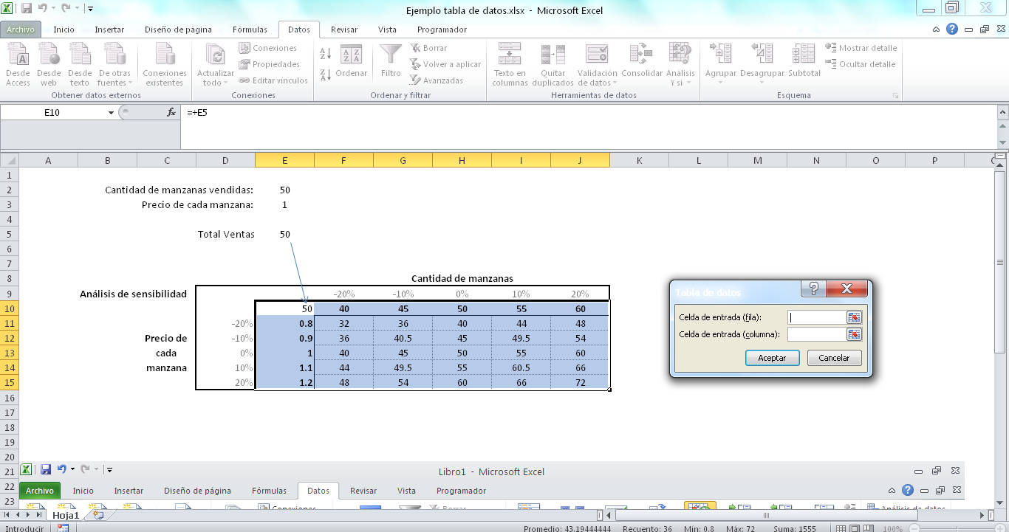
 |  |  | Cantidad de manzanas vendidas: | 50
 |  |  | Precio de cada manzana: | 1

 |  |  | Total Ventas | 50

Pequeña guía para hacer una tabla de datos en Excel
Las fórmula de la que se quieren obtener los resultados debe estar en la mísma hoja que se va a poner la tabla (en este caso, la que figura en E10. Esta fórmula puede tomar datos de cualquier otra parte.
Los datos que se quieren variar (cantidad de manzanas en este caso en la fila 15, y el precio en la columna E) deben estar como números, si se colocan fórmulas no funciona.

 |  |  |  |  | Cantidad de manzanas
 | Análisis de sensibilidad |  |  |  | -20% | -10% | 0% | 10% | 20%
 |  |  |  | 50 | 40 | 45 | 50 | 55 | 60 | Marcando de la celda e15 a la j20
 |  | Precio de cada manzana | -20% | 0.8 | 32 | 36 | 40 | 44 | 48 | vas a dónde te dice abajo
 |  |  | -10% | 0.9 | 36 | 40.5 | 45 | 49.5 | 54
 |  |  | 0% | 1 | 40 | 45 | 50 | 55 | 60
 |  |  | 10% | 1.1 | 44 | 49.5 | 55 | 60.5 | 66
 |  |  | 20% | 1.2 | 48 | 54 | 60 | 66 | 72

 |  |  |  |  |  |  |  |  | Indica que los datos puestos en la primera fila marcada deben ser sustituidos, uno por vez, en la celda E2
 |  |  |  |  |  |  |  |  | Indica que los datos puestos en la primera columna marcada deben ser sustituidos, uno por vez, en la celda E3

